Задача2_3
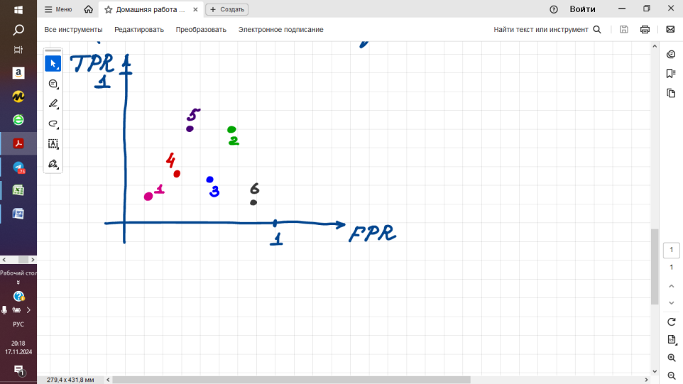
2. Возможна ли ситуация, когда AUC1 классификатора 1 больше AUC1 классификатора 2 и одновременно AUC1<AUC2?
Если нет, то почему, если да, то когда?

3. Выбрать наилучший классификатор (классы сбалансированы, т.е. равные доли 0 и 1 в выборке)

